Exemplo_Referências
Exemplo - REFERÊNCIAS

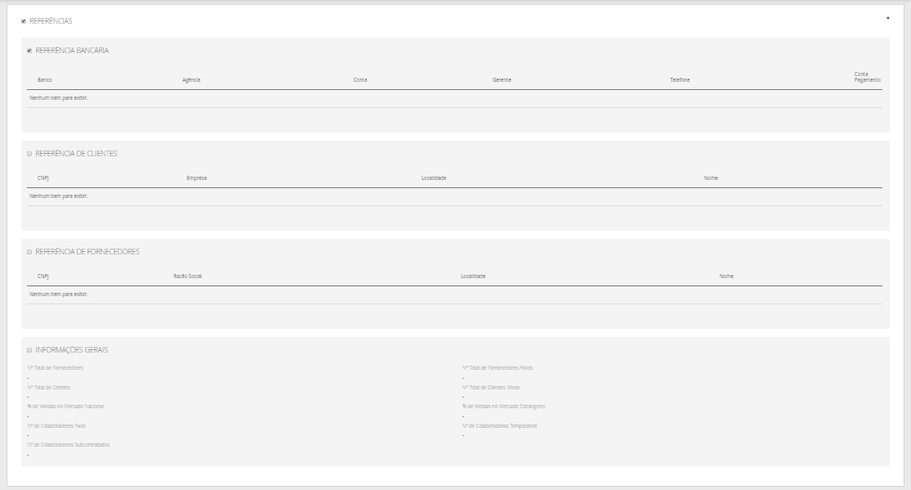

Exemplo_Sociedades e Part.
Exemplo - SOCIEDADES E PARTICIPAÇÕES

